상품제안서
맥로이드USB-C타입HDTV멀티어댑터 | 상품코드: F23805

 |  |  |  |  |  |  | 02-412-0044 | www.easy1.co.kr
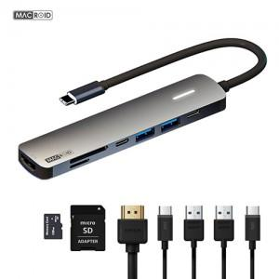

【상세/제작정보】 | <p><b><span style="font-size: 12pt;">* 배송비-&nbsp;</span><span style="font-size: 12pt;">1BOX 100EA&nbsp; 5000원VAT별도</span></b></p><p>&nbsp;</p>

【인쇄/포장옵션】 | 레이저 / 포장지포장

【공급단가】 | 수량 | 100~ | 300~ | 500~ | 1,000~ | 3,000~
*VAT별도 | 단가 | 21,500원 | 20,600원 | 20,200원 | 20,100원 | 20,000원

【상품 URL】 | http://www.easy1.co.kr/src/goods_detail.php?gdno=23805

